상품제안서
쿠비녹스 믹싱볼 채망 2종세트 | 상품코드: S12928

 |  |  |  |  |  |  | 02-713-8555 | www.synergygift.co.kr
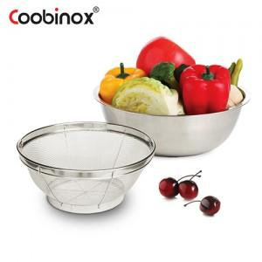

【상세/제작정보】

【인쇄/포장옵션】 | 레이저, 스티커 / 포장불가능

【공급단가】 | 수량 | 50~ | 100~ | 300~ | 1,000~ | 5,000~
*VAT별도 | 단가 | 4,840원 | 4,580원 | 4,360원 | 4,240원 | 4,170원

【상품 URL】 | https://www.synergygift.co.kr:443/src/goods_detail.php?gdno=14530

